Logiciel BE
LOGICIEL DE CALCUL - DUCOBOX HYGRO |  |  |  |  | Version 20200301

1) | Nombre de pièces principales |  | Valeurs techniques selon AT - DucoBox Hygro
 | T5
 |  |  | Qv min: | 50.0 m³/h
2) | Nombre de pièces humides
 | Nombre | Description
 | 1 | Cuisine | Qv max-réduit: | 105.0 m³/h
 | 1 | Salle de bain
 | 0 | Salle de bain + WC
 | 2 | WC | Qv max: | 195.0 m³/h
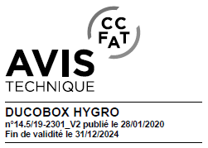
 | 1 | Autre salle d'eau

3) | Détails des principes: |  | Qvarep (spec): | 73.7 m³/h

 | Type de système de ventilation
 | VMC Hygro B (maisons individuelles) |  | Puissance: | 11.8 W-Th-C

 | Type de VMC
 | Basse consommation + haute pression (Hygro OptiWatt HP)

